ISSALINE
 |  | ISSALINE Trekking Boots
PICTURES | Art.Nr. | Beschreibung | Menge | 36 | 37 | 38 | 39 | 40 | 41 | 42 | 43 | 44 | 45 | 46 | 47 | 48
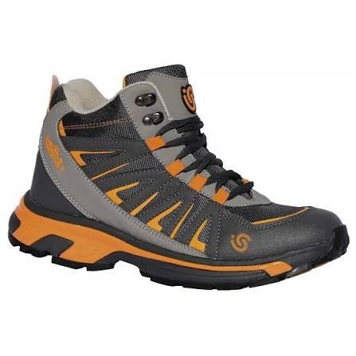 | 06788 | *CALZATURA CIAMPAC EN ISO 20347 | 1,045 |  |  | 25 | 75 | 107 | 168 | 146 | 200 | 136 | 99 | 56 | 33
 |  |  |  |  |  | 25 | 75 | 107 | 168 | 146 | 200 | 136 | 99 | 56 | 33
TOTAL |  |  | 1,045

